bramki logiczne
Zapisz odpowiednią formułę realizującą podaną funkcję logiczną. Wykorzystaj funkcje: LUB(), ORAZ, NIE(), JEŻELI().
Zapisz formułę generującą stan "0" lub "1" w zależności od wartości "PRAWDA/FAŁSZ" w kolumnie F. Wykorzystaj funkcję: JEŻELI().
Umieść symbole graficzne
w odpowiednich komórkach czwartej kolumny tabeli.

sygnały wejściowe
A | B
1 | 0 | nazwa bramki logicznej | wartość logiczna (PRAWDA/FAŁSZ) | wyjście (0 lub 1) | symbol graficzny
 |  | OR | TRUE | 1 | 
 |  | AND | FALSE | 0
 |  | NOT | FALSE | 0
 |  | NOR | FALSE | 0
 |  | NAND | TRUE | 1 | 
 |  | XOR | TRUE | 1

0
1

układ logiczny
Zapisz formułę generującą stan "0" lub "1" dla wyjścia "Q" przedstawionego układu dla wszystkich kombinacji sygnałów wejściowych. Wykorzystaj funkcje: JEŻELI(), LUB(), ORAZ(), NIE() w zapisie jednej formuły.
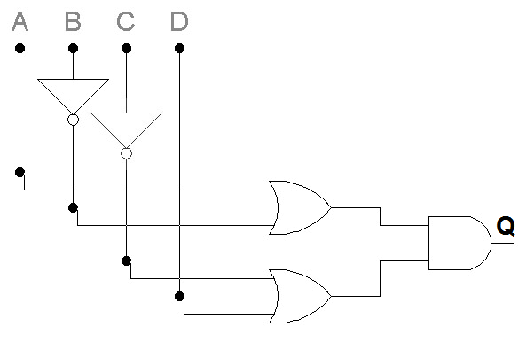
sygnały wejściowe
A | B | C | D
0 | 1 | 0 | 1

A | B | C | D | Q
0 | 0 | 0 | 0 | 1
0 | 0 | 0 | 1 | 1
0 | 0 | 1 | 0 | 0
0 | 0 | 1 | 1 | 1
0 | 1 | 0 | 0 | 0
0 | 1 | 0 | 1 | 0
0 | 1 | 1 | 0 | 0
0 | 1 | 1 | 1 | 0
1 | 0 | 0 | 0 | 1
1 | 0 | 0 | 1 | 1
1 | 0 | 1 | 0 | 0
1 | 0 | 1 | 1 | 1
1 | 1 | 0 | 0 | 1
1 | 1 | 0 | 1 | 1
1 | 1 | 1 | 0 | 0
1 | 1 | 1 | 1 | 1

0
1

układy logiczne II
Skonstruuj ośmiowejściową bramkę logiczną NAND z wykorzystaniem tylko dwuwejściowych bramek AND i dwuwejściowych bramek NAND. Narysuj układ logiczny, który wykorzystuje minimalną liczbę bramek logicznych.
 | A
 | B
 | C
 | D
 | E
 | F
 | G
 | H

Narysuj diagram logiczny, aby zaimplementować ośmiowejściową funkcję EX-NOR, używając minimalnej liczby dwuwejściowych bramek logicznych.


 | A

 | B

 | C

 | D

 | E

 | F

 | G

 | H

minimalizacja
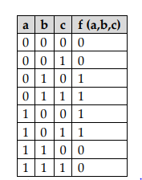

 |  | c
a | b | 0 | 1
0 | 0 |  |  |  | a = p
0 | 1 | 1 | 1
1 | 1 |  |  |  | b = q
1 | 0 | 1 | 1

f(a, b, c) = A v B = (~a ^ b) v (a ^ ~b) = bramka XOR

f = (0,1, 4,5, 6,8,9,10,11,15)
 |  | cd | cd | cd | cd
a | b | 0 i 0 | 0 i 1 | 1 i 1 | 1 i 0
0 | 0 | 1 | 1
0 | 1 | 1 | 1 |  | 1
1 | 1 |  |  | 1
1 | 0 | 1 | 1 | 1 | 1

f(a,b,c,d) = A v B = ~a~c + a~b + acd + ~ab~d

